Indicador
 | TASA ACTIVA REFERENCIAL

 | Porcentaje (%)
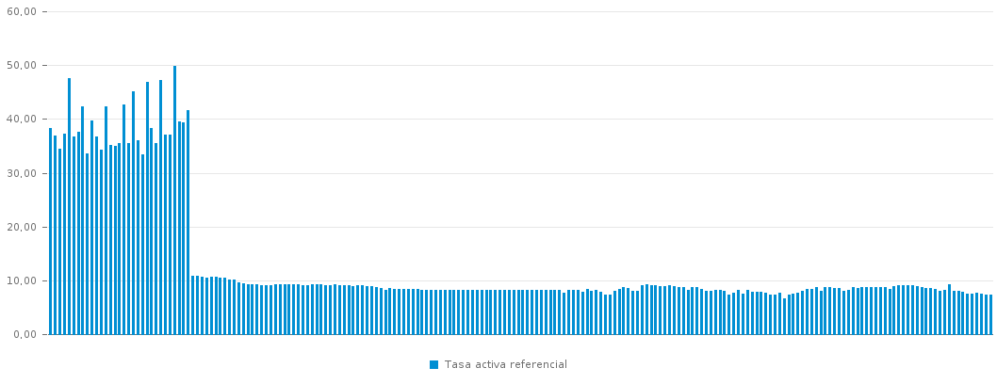
r | Año | Mes | Tasa Activa Referencial
206 | 2005 | Enero | 38.34
205 | 2005 | Febrero | 36.89
204 | 2005 | Marzo | 34.45
203 | 2005 | Abril | 37.25
202 | 2005 | Mayo | 47.52
201 | 2005 | Junio | 36.65
200 | 2005 | Julio | 37.60
199 | 2005 | Agosto | 42.29
198 | 2005 | Septiembre | 33.50
197 | 2005 | Octubre | 39.72
196 | 2005 | Noviembre | 36.69
195 | 2005 | Diciembre | 34.23
194 | 2006 | Enero | 42.30
193 | 2006 | Febrero | 35.12
192 | 2006 | Marzo | 34.97
191 | 2006 | Abril | 35.46
190 | 2006 | Mayo | 42.61
189 | 2006 | Junio | 35.48
188 | 2006 | Julio | 45.10
187 | 2006 | Agosto | 36.08
186 | 2006 | Septiembre | 33.41
185 | 2006 | Octubre | 46.90
184 | 2006 | Noviembre | 38.33
183 | 2006 | Diciembre | 35.50
182 | 2007 | Enero | 47.25
181 | 2007 | Febrero | 37.13
180 | 2007 | Marzo | 37.13
179 | 2007 | Abril | 49.91
178 | 2007 | Mayo | 39.45
177 | 2007 | Junio | 39.38
176 | 2007 | Julio | 41.55
175 | 2007 | Agosto | 10.92
174 | 2007 | Septiembre | 10.82
173 | 2007 | Octubre | 10.70
172 | 2007 | Noviembre | 10.55
171 | 2007 | Diciembre | 10.72
170 | 2008 | Enero | 10.74
169 | 2008 | Febrero | 10.50
168 | 2008 | Marzo | 10.43
167 | 2008 | Abril | 10.17
166 | 2008 | Mayo | 10.14
165 | 2008 | Junio | 9.59
164 | 2008 | Julio | 9.52
163 | 2008 | Agosto | 9.31
162 | 2008 | Septiembre | 9.31
161 | 2008 | Octubre | 9.24
160 | 2008 | Noviembre | 9.18
159 | 2008 | Diciembre | 9.14
158 | 2009 | Enero | 9.16
157 | 2009 | Febrero | 9.21
156 | 2009 | Marzo | 9.24
155 | 2009 | Abril | 9.24
154 | 2009 | Mayo | 9.26
153 | 2009 | Junio | 9.24
152 | 2009 | Julio | 9.22
151 | 2009 | Agosto | 9.15
150 | 2009 | Septiembre | 9.15
149 | 2009 | Octubre | 9.19
148 | 2009 | Noviembre | 9.19
147 | 2009 | Diciembre | 9.19
146 | 2010 | Enero | 9.13
145 | 2010 | Febrero | 9.10
144 | 2010 | Marzo | 9.21
143 | 2010 | Abril | 9.12
142 | 2010 | Mayo | 9.11
141 | 2010 | Junio | 9.02
140 | 2010 | Julio | 8.99
139 | 2010 | Agosto | 9.04
138 | 2010 | Septiembre | 9.04
137 | 2010 | Octubre | 8.94
136 | 2010 | Noviembre | 8.94
135 | 2010 | Diciembre | 8.68
134 | 2011 | Enero | 8.59
133 | 2011 | Febrero | 8.25
132 | 2011 | Marzo | 8.65
131 | 2011 | Abril | 8.34
130 | 2011 | Mayo | 8.34
129 | 2011 | Junio | 8.37
128 | 2011 | Julio | 8.37
127 | 2011 | Agosto | 8.37
126 | 2011 | Septiembre | 8.37
125 | 2011 | Octubre | 8.17
124 | 2011 | Noviembre | 8.17
123 | 2011 | Diciembre | 8.17
122 | 2012 | Enero | 8.17
121 | 2012 | Febrero | 8.17
120 | 2012 | Marzo | 8.17
119 | 2012 | Abril | 8.17
118 | 2012 | Mayo | 8.17
117 | 2012 | Junio | 8.17
116 | 2012 | Julio | 8.17
115 | 2012 | Agosto | 8.17
114 | 2012 | Septiembre | 8.17
113 | 2012 | Octubre | 8.17
112 | 2012 | Noviembre | 8.17
111 | 2012 | Diciembre | 8.17
110 | 2013 | Enero | 8.17
109 | 2013 | Febrero | 8.17
108 | 2013 | Marzo | 8.17
107 | 2013 | Abril | 8.17
106 | 2013 | Mayo | 8.17
105 | 2013 | Junio | 8.17
104 | 2013 | Julio | 8.17
103 | 2013 | Agosto | 8.17
102 | 2013 | Septiembre | 8.17
101 | 2013 | Octubre | 8.17
100 | 2013 | Noviembre | 8.17
99 | 2013 | Diciembre | 8.17
98 | 2014 | Enero | 8.17
97 | 2014 | Febrero | 8.17
96 | 2014 | Marzo | 8.17
95 | 2014 | Abril | 8.17
94 | 2014 | Mayo | 7.64
93 | 2014 | Junio | 8.19
92 | 2014 | Julio | 8.21
91 | 2014 | Agosto | 8.16
90 | 2014 | Septiembre | 7.86
89 | 2014 | Octubre | 8.34
88 | 2014 | Noviembre | 8.13
87 | 2014 | Diciembre | 8.19
86 | 2015 | Enero | 7.84
85 | 2015 | Febrero | 7.41
84 | 2015 | Marzo | 7.31
83 | 2015 | Abril | 8.09
82 | 2015 | Mayo | 8.45
81 | 2015 | Junio | 8.70
80 | 2015 | Julio | 8.54
79 | 2015 | Agosto | 8.06
78 | 2015 | Septiembre | 8.06
77 | 2015 | Octubre | 9.11
76 | 2015 | Noviembre | 9.22
75 | 2015 | Diciembre | 9.12
74 | 2016 | Enero | 9.15
73 | 2016 | Febrero | 8.88
72 | 2016 | Marzo | 8.86
71 | 2016 | Abril | 9.03
70 | 2016 | Mayo | 8.89
69 | 2016 | Junio | 8.66
68 | 2016 | Julio | 8.67
67 | 2016 | Agosto | 8.21
66 | 2016 | Septiembre | 8.78
65 | 2016 | Octubre | 8.71
64 | 2016 | Noviembre | 8.38
63 | 2016 | Diciembre | 8.10
62 | 2017 | Enero | 8.02
61 | 2017 | Febrero | 8.25
60 | 2017 | Marzo | 8.14
59 | 2017 | Abril | 8.13
58 | 2017 | Mayo | 7.37
57 | 2017 | Junio | 7.72
56 | 2017 | Julio | 8.15
55 | 2017 | Agosto | 7.58
54 | 2017 | Septiembre | 8.19
53 | 2017 | Octubre | 7.86
52 | 2017 | Noviembre | 7.79
51 | 2017 | Diciembre | 7.83
50 | 2018 | Enero | 7.72
49 | 2018 | Febrero | 7.41
48 | 2018 | Marzo | 7.26
47 | 2018 | Abril | 7.63
46 | 2018 | Mayo | 6.67
45 | 2018 | Junio | 7.33
44 | 2018 | Julio | 7.48
43 | 2018 | Agosto | 7.63
42 | 2018 | Septiembre | 8.01
41 | 2018 | Octubre | 8.34
40 | 2018 | Noviembre | 8.47
39 | 2018 | Diciembre | 8.69
38 | 2019 | Enero | 7.99
37 | 2019 | Febrero | 8.82
36 | 2019 | Marzo | 8.75
35 | 2019 | Abril | 8.62
34 | 2019 | Mayo | 8.62
33 | 2019 | Junio | 8.02
32 | 2019 | Julio | 8.26
31 | 2019 | Agosto | 8.74
30 | 2019 | Septiembre | 8.65
29 | 2019 | Octubre | 8.79
28 | 2019 | Noviembre | 8.68
27 | 2019 | Diciembre | 8.78
26 | 2020 | Enero | 8.68
25 | 2020 | Febrero | 8.81
24 | 2020 | Marzo | 8.77
23 | 2020 | Abril | 8.40
22 | 2020 | Mayo | 8.98
21 | 2020 | Junio | 9.10
20 | 2020 | Julio | 9.12
19 | 2020 | Agosto | 9.03
18 | 2020 | Septiembre | 9.02
17 | 2020 | Octubre | 8.96
16 | 2020 | Noviembre | 8.83
15 | 2020 | Diciembre | 8.50
14 | 2021 | Enero | 8.58
13 | 2021 | Febrero | 8.38
12 | 2021 | Marzo | 8.12
11 | 2021 | Abril | 8.28
10 | 2021 | Mayo | 9.33
9 | 2021 | Junio | 8.06
8 | 2021 | Julio | 8.12
7 | 2021 | Agosto | 7.87
6 | 2021 | Septiembre | 7.57
5 | 2021 | Octubre | 7.49
4 | 2021 | Noviembre | 7.64
3 | 2021 | Diciembre | 7.44
2 | 2022 | Enero | 7.39
1 | 2022 | Febrero | 7.38

 | Fuente: | Banco Central del Ecuador

